reporte_ejecutivo_ventas
Catalina Royo-Villanova Seguí
 | REPORTE EJECUTIVO VENTAS DE MAVEN'S PIZZA
 | Pizzas vendidas por hora

 | hora | cantidad
 | 0 | 0
 | 1 | 0
 | 2 | 0
 | 3 | 0
 | 4 | 0
 | 5 | 0
 | 6 | 0
 | 7 | 0
 | 8 | 0
 | 9 | 4
 | 10 | 13
 | 11 | 2464
 | 12 | 6009
 | 13 | 5625
 | 14 | 3135
 | 15 | 2856
 | 16 | 3744
 | 17 | 4600
 | 18 | 4746
 | 19 | 3881
 | 20 | 3112
 | 21 | 2241
 | 22 | 1249
 | 23 | 50

 | Pizzas vendidas por día de la semana

 | dia semana | cantidad
 | Monday | 6373
 | Tuesday | 5367
 | Wednesday | 5818
 | Thursday | 6099
 | Friday | 6280
 | Saturday | 6689
 | Sunday | 7103

 | Pizzas vendidas por mes

 | mes | cantidad
 | January | 3730
 | February | 3487
 | March | 3771
 | April | 3658
 | May | 3828
 | June | 3627
 | July | 3883
 | August | 3682
 | September | 3409
 | October | 3439
 | November | 3761
 | December | 3454

reporte_de_ingredientes
Catalina Royo-Villanova Seguí
 | REPORTE DE INGREDIENTES DE MAVEN'S PIZZA
 | Ingredientes más y menos usados

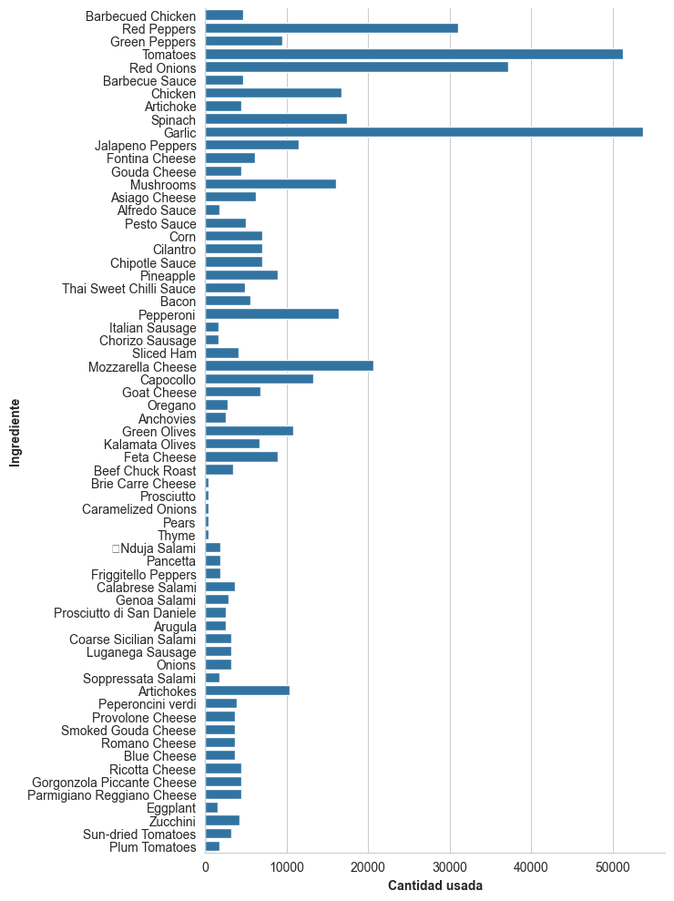
 | Ingredient | Quantity
 | Barbecued Chicken | 4668
 | Red Peppers | 31048
 | Green Peppers | 9496
 | Tomatoes | 51245
 | Red Onions | 37206
 | Barbecue Sauce | 4668
 | Chicken | 16722
 | Artichoke | 4387
 | Spinach | 17368
 | Garlic | 53683
 | Jalapeno Peppers | 11422
 | Fontina Cheese | 6140
 | Gouda Cheese | 4387
 | Mushrooms | 16082
 | Asiago Cheese | 6216
 | Alfredo Sauce | 1804
 | Pesto Sauce | 4944
 | Corn | 7035
 | Cilantro | 7035
 | Chipotle Sauce | 7035
 | Pineapple | 8900
 | Thai Sweet Chilli Sauce | 4837
 | Bacon | 5547
 | Pepperoni | 16334
 | Italian Sausage | 1633
 | Chorizo Sausage | 1633
 | Sliced Ham | 4063
 | Mozzarella Cheese | 20578
 | Capocollo | 13295
 | Goat Cheese | 6736
 | Oregano | 2809
 | Anchovies | 2571
 | Green Olives | 10814
 | Kalamata Olives | 6632
 | Feta Cheese | 8873
 | Beef Chuck Roast | 3388
 | Brie Carre Cheese | 418
 | Prosciutto | 418
 | Caramelized Onions | 418
 | Pears | 418
 | Thyme | 418
 | Nduja Salami | 1820
 | Pancetta | 1820
 | Friggitello Peppers | 1820
 | Calabrese Salami | 3689
 | Genoa Salami | 2870
 | Prosciutto di San Daniele | 2535
 | Arugula | 2535
 | Coarse Sicilian Salami | 3253
 | Luganega Sausage | 3253
 | Onions | 3253
 | Soppressata Salami | 1753
 | Artichokes | 10306
 | Peperoncini verdi | 3927
 | Provolone Cheese | 3684
 | Smoked Gouda Cheese | 3684
 | Romano Cheese | 3684
 | Blue Cheese | 3684
 | Ricotta Cheese | 4405
 | Gorgonzola Piccante Cheese | 4405
 | Parmigiano Reggiano Cheese | 4405
 | Eggplant | 1581
 | Zucchini | 4172
 | Sun-dried Tomatoes | 3256
 | Plum Tomatoes | 1702

reporte_de_pedidos
Catalina Royo-Villanova Seguí
 | REPORTE DE PEDIDOS DE MAVEN'S PIZZA
 | Tipos de pizzas más y menos vendidos

 | pizzas | cantidad
 | bbq_ckn | 2156
 | classic_dlx | 2152
 | hawaiian | 2141
 | pepperoni | 2129
 | thai_ckn | 2071
 | cali_ckn | 2057
 | sicilian | 1722
 | southw_ckn | 1702
 | spicy_ital | 1694
 | four_cheese | 1687
 | big_meat | 1676
 | ital_supr | 1650
 | veggie_veg | 1357
 | mexicana | 1302
 | peppr_salami | 1290
 | prsc_argla | 1290
 | napolitana | 1278
 | five_cheese | 1254
 | spinach_fet | 1253
 | ital_cpcllo | 1252
 | the_greek | 1240
 | pep_msh_pep | 1228
 | green_garden | 884
 | ckn_pesto | 882
 | ckn_alfredo | 876
 | ital_veggie | 860
 | spin_pesto | 854
 | soppressata | 848
 | calabrese | 847
 | spinach_supr | 839
 | mediterraneo | 834
 | brie_carre | 424

 | Tamaños de pizzas más y menos vendidos

 | tamanos | cantidad
 | s | 12701
 | m | 13802
 | l | 16727
 | xl | 475
 | xxl | 24

